Folha1
YUTE KENZO CABALLERO |  | 39 | 40 | 41 | 42 | 43 | 44 | 45 | TOTAL PARES | FABRICACION | PRECIO OFERTA | PRECIO TOTAL
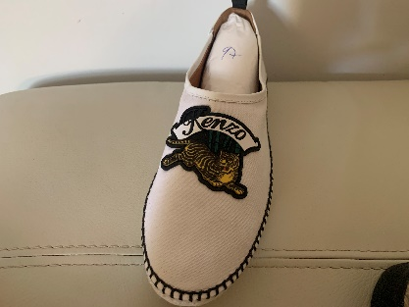 | 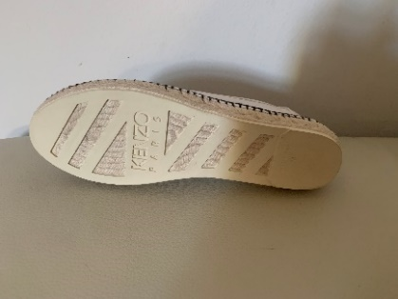 | 8 | 29 | 22 | 23 | 2 | 8 | 5 | 97 | SPAIN | 36.90 € | 3,579.30 €
YUTE KENZO SRA. |  | 36 | 37 | 38 | 39 | 40 | 41 |  | TOTAL PARES
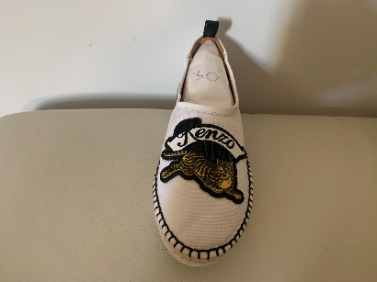 |  | 4 | 8 | 10 | 6 | 1 | 1 |  | 30 | SPAIN | 36.90 € | 1,107.00 €
DEPORTIVO KENZO CABALLERO |  | 39 | 40 | 41 | 42 | 43 | 44 | 45 | TOTAL PARES
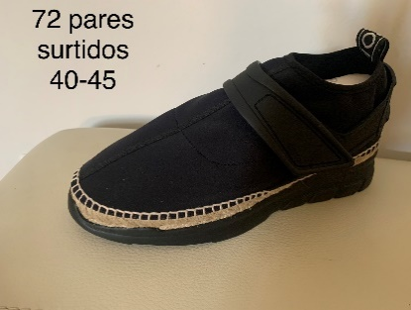 | 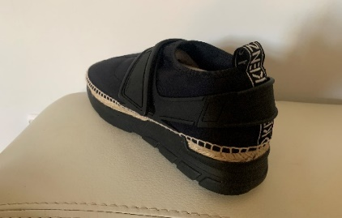 | 5 | 19 | 18 | 11 | 9 | 2 | 6 | 70 | SPAIN | 36.90 € | 2,583.00 €
DEPORTIVO KENZO SRA. |  | 35 | 36 | 37 | 38
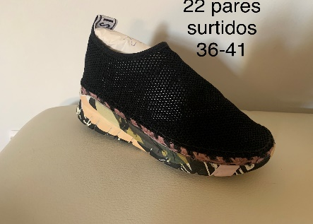 | 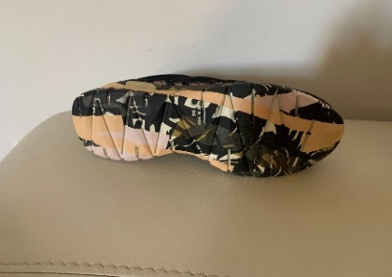 | 6 | 9 | 2 | 5 |  |  |  | 22 | SPAIN | 36.90 € | 811.80 €
 |  |  |  |  |  |  |  |  | 219 |  |  | 8,081.10 €

